SEARCH - CASO PRUEBA
Codigo de Tarjeta | Nro de Historia de Usuario | ID de prueba | Nombre del caso de prueba | Descripción | Resultado Esperado | Resultado obtenido | Fecha de ejecución | Responsable Prueba | Estado Prueba | Evidencia Prueba(Opcional) | Fecha de Apertura | Incidencia Gravedad | Incidencia asignado a | Incidencia estatus | Incidencia Fecha de cierre | Incidencia Solución
ASE-I504 | HU-21 | 1 | Ubicación | Desde el home, un buscador multiple. | Un buscador múltiple situado adecuadamente en el banner del Home. | * Error tipográfico en el texto "Solo miembros ASEI" * No se visualiza imágenes en el banner | 23/02/2023 | Adrián | Fallo | 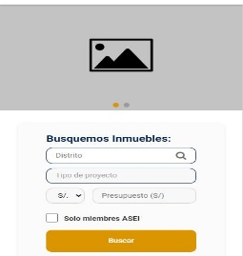 |  | Alta |  | Abierta
ASE-I504 | HU-26 | 2 | Resultados de búsqueda - Proyectos destacados | Se considerará la forma de utilizar un elemento más llamativo para diferenciar a los proyectos destacados. | Un elemento distintivo para diferenciar a los proyectos destacados. | En los proyectos en los resultados de búsqueda no se encontró ningún proyecto destacado. | 23/02/2023 | Adrián |  |  |  | Alta |  | Abierta
ASE-I504 | HU-29 | 3 | Resultados de búsqueda - Proyectos NO destacados | Distribución de los proyectos no destacados situados en la parte inferior de los resultados de búsqueda (abajo de los proyectos destacados). | La correcta distribución en el diseño de los proyectos situados en la parte inferior de los proyectos destacados. | Cada proyecto debería tener un botón situado en la imagen que permita guardarlo como favorito. | 23/02/2023 | Adrián | Fallo |  |  | Alta |  | Abierta
ASE-I504 |  | 4 | Resultados de búsqueda - Detalles de los proyectos | Los detalles que se muestran como información y descripción de cada proyecto. | Debe mostrar los siguientes detalles: - Nombre del proyecto - Ubicación - Precio - Tamaño, habitaciones, baños - Contacto | Solo se muestra el nombre, ubicación y precio. | 27/02/2023 | Adrián | Fallo
ASE-I504 | HU-25 | 5 | Filtros de búsqueda | La implementación de los proyectos filtrados ubicados en el mapa. | Obtener correctamente en el mapa los proyectos filtrados que fueron encontrados. | OK | 27/02/2023 | Adrián | Exitosa |  |  | Alta |  | Cerrada
ASE-I504 | HU-25 | 6 | Favoritos y relacionados | Los filtros con respecto a los proyectos favoritos y los que están relacionados. | Visualizar los proyectos encontrados según las restricciones aplicadas. | Al seleccionar a los proyectos guardados desde la barra inferior, aparece el mapa. | 27/02/2023 | Adrián | Fallo |  |  | Alta |  | Abierta
ASE-I504 | HU-25 | 7 | Filtros principales | Los filtros principales que se deben mostrar de inicio en la barra de filtro de búsqueda. | En la barra de filtro de búsqueda, la implementación de los filtros principales, así como las opciones disponibles. | * En el botón doble "Tipo de proyectos" tiene que tener un color diferenciador y estar seleccionado por defecto "Todos". * Se deben tomar en cuenta las condiciones, por ejemplo: La sección "Departamentos - Fases" solo debe mostrarse cuando en el "Tipo de proyectos" se seleccionen 'Casas' o 'Departamentos'. El area total, etc. | 27/02/2023 | Adrián | Fallo |  |  | Alta |  | Abierta
ASE-I504 | HU-22 | 9 | Proyectos en el mapa | Integración con mapa en los resultados de búsqueda. | Una correcta integración con el mapa y una óptima relación entre los resultados de búsqueda y los proyectos del mapa, así como, los detalles del mismo. | OK | 27/02/2023 | Adrián | Exitosa |  |  | Alta |  | Cerrada
ASE-I504 | HU-25 | 10 | Detalle del proyecto en el mapa | Los detalles de los proyectos que se muestran en el mapa. | Visualizar los proyectos en el mapa correctamente con los detalles establecidos. | * No se encontró ningún proyecto destacado en el mapa. * No se visualiza un botón para cerrar el detalle del proyecto, de modo que la interacción pueda ser más cómoda. * Para no ocupar gran parte de la pantalla, sería ideal reducir el tamaño del cuadro flotante. * No se encontró un botón para guardar el proyecto como favorito el proyecto seleccionado desde el mapa. | 27/02/2023 | Adrián | Fallo |  |  | Alta |  | Abierta
ASE-I504 |  | 11 | Sección: Guardados | Apartado donde se encuentra todos los proyectos relacionados con la búsqueda que han sido guardados como favoritos. | Una sección con el diseño establecido donde se encuentren todos los proyectos relacionados y guardados. | * No se encontró una sección de favoritos. | 27/02/2023 | Adrián | Fallo |  |  | Alta |  | Abierta
ASE-I504 |  | 8 | Barra de navegación | Una barra de navegación situada de manera fija en la parte inferior de la página. | Esta herramienta debe permitir navegar entre las secciones: - Guardados - Filtros - Ver mapa | * Al seleccionar una sección en la cual ya se encuentra, cambia a otra sección. * No hay manera de volver a los resultados de búsqueda luego de navegar por cualquiera de las secciones disponibles (guardados, filtros, ver mapa). * La opción "Guardados" muestra todos los proyectos del resultado de búsqueda. | 27/02/2023 | Adrián | Fallo |  |  | Alta |  | Abierta

NEXO BANCOS - CASO PRUEBA
Codigo de Tarjeta | Nro de Historia de Usuario | ID de prueba | Nombre del caso de prueba | Descripción | Resultado Esperado | Resultado obtenido | Fecha de ejecución | Responsable Prueba | Estado Prueba | Evidencia Prueba(Opcional) | Fecha de Apertura | Incidencia Gravedad | Incidencia asignado a | Incidencia estatus | Incidencia Fecha de cierre | Incidencia Solución
ASE-I499 | HU-47 | 1 | Integración | Integración con bancos. | Una correcta integración con los bancos afiliados | OK | 20/02/2023 | Adrián | Exitosa |  |  | Alta |  | Abierta
ASE-I499 | HU-47 | 2 | Contenido y acciones | El contenido de la página debe establecer los mismos parámetros. https://nexoinmobiliario.pe/bancos | El contenido y funcionalidades deben coincidir con respecto a: - bancos - proyectos - estimar crédito | OK | 20/02/2023 | Adrián | Exitosa |  |  | Alta |  | Abierta
ASE-I499 | HU-48 | 3 | Listar los bancos | Una lista de todos los bancos para que el usuario tenga una fácil visualización. | Tiene que listar los bancos de manera adecuada y estableciendo los parámetros correspondientes | OK | 20/02/2023 | Adrián | Exitosa |  |  | Alta |  | Abierta
ASE-I499 | HU-48 | 4 | Detalles del banco | La informacion y detalles de cada banco | Establecer los detalles de manera adecuada y de fácil visualización | OK | 20/02/2023 | Adrián | Exitosa |  |  | Alta |  | Abierta
ASE-I499 | HU-48 | 5 | Sección de previsualización | Sección de previsualización para obtener datos de fácil acceso, así como un botón "Ver más" para ingresar a la sección del detalle. | El apartado de previsualización del banco debe mostrar los puntos señalados, así como un botón en la parte inferior para ingresar a la sección del banco | OK | 2023-01-03 | Adrián | Exitosa |  |  | Alta |  | Abierta
ASE-I499 | HU-49 | 6 | Banner con el diseño del banco y formulario | Diseño personalizado del banco en la sección detalle e implementación del formulario. | Al ingresar a uno de los bancos mediante el botón "Ver más", se debe mostrar un banner y formulario personalizado según el banco. | * Falta implementar la funcionalidad de validacion de errores en el formulario (ver prototipo Formulario Error). * La funcionalidad de envio de formulario no esta implementada. | 2023-01-03 | Adrián | Fallo |  |  | Alta |  | Abierta
ASE-I499 | HU-49 | 7 | Calculadora de crédito hipotecario | Sección donde se mostrara la calculadora de crédito hipotecario. | Una calculadora de crédito hipotecario (API compartida por el cliente) que debe devolver el resultado de los datos registrados | La sección para la calculadora está establecida, sin embargo, no se visualiza esta herramienta, así como sus funcionalidades | 2023-01-03 | Adrián | Fallo | 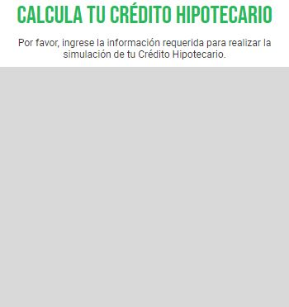 |  | Alta |  | Abierta
ASE-I499 | HU-49 | 8 | Proyectos que son financiados por el banco | Apartado de proyectos que son financiados por el banco. | Una lista del resultado de los proyectos disponibles y financiados por el banco seleccionado. Mostrar proyectos destacados, no destacados, últimos proyectos, etc. | Solo se muestra un proyecto y no tiene detalles. | 2023-01-03 | Adrián | Fallo |  |  | Alta |  | Abierta
ASE-I499 | HU-49 | 9 | Tema y colores del banco | Representacion de las secciones mediante la identidad de marca. | Un diseño que muestre el tema personalizado de cada banco | La seccion de detalle para todos los bancos es la misma (no cambia imagen, color, banner, etc). | 2023-01-03 | Adrián | Fallo | 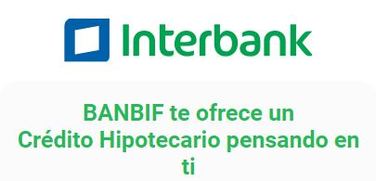 |  | Alta |  | Abierta
ASE-I499 | HU-50 | 10 | Barra de navegación | Una barra de navegación situada de manera fija en la parte inferior de la página. | Esta herramienta debe permitir navegar entre las siguientes secciones: - Guardados - Filtros - Ver mapa | No se encontró la herramienta. | 2023-01-03 | Adrián | Fallo |  |  | Alta |  | Abierta

INMOB INDIV - CASO PRUEBA
Codigo de Tarjeta | Nro de Historia de Usuario | ID de prueba | Nombre del caso de prueba | Descripción | Resultado Esperado | Resultado obtenido | Fecha de ejecución | Responsable Prueba | Estado Prueba | Evidencia Prueba(Opcional) | Fecha de Apertura | Incidencia Gravedad | Incidencia asignado a | Incidencia estatus | Incidencia Fecha de cierre | Incidencia Solución
ASE-I574 | HU-46 | 1 | Detalles | Subpagina del detalle donde se muestra la información de la inmobiliaria y una sección para los proyectos. | Una subpagina donde se muestre la información de la inmobiliaria, así como sus proyectos disponibles. Además, que cuente con la distribución y diseño establecido. | * Solo se muestra un proyecto y no tiene ninguna información. * No se visualiza el botón para guardar como favoritos. * No se encontró proyectos destacados. | 27/02/2023 | Adrián | Fallo | 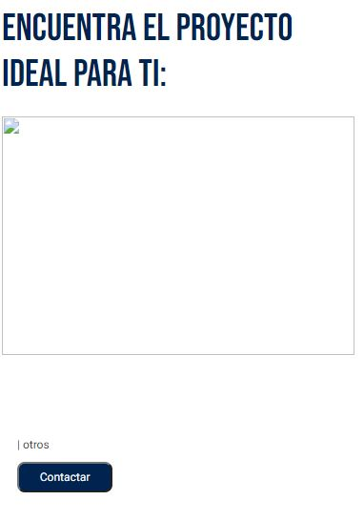 |  | Alta |  | Abierta
ASE-I574 | HU-46 | 2 | Descripción | Descripción, unidades y proyectos de las inmobiliarias. | Obtener los datos de la inmobiliaria como la descripción, si es miembro ASEI y los proyectos disponibles. | * En el sello de miembro ASEI debería haber un texto al lado derecho que diga "MIEMBRO ASEI". | 27/02/2023 | Adrián | Fallo | 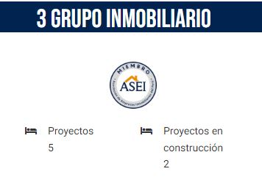 |  | Alta |  | Abierta
ASE-I574 | HU-46 | 3 | Contactar | Botón para contacto situado en cada proyecto. | Un botón situado en la parte inferior de la descripción de cada proyecto. | OK | 27/02/2023 | Adrián | Exitosa |  |  | Alta |  | Abierta
ASE-I574 | HU-47 | 4 | Barra de navegación | Una barra de navegación situada de manera fija en la parte inferior de la página. | Esta herramienta debe permitir navegar entre las secciones: - Guardados - Filtros - Ver mapa | No se encontró la herramienta. | 27/02/2023 | Adrián | Fallo |  |  | Alta |  | Abierta

